1. Registro de Usuario
1. Registro de Usuario

Caso de Uso Extendido |  |  |  | Diagrama de Estados |  |  | Diagrama de Secuencias
Caso de uso: | Registro de Usuario |  |  |  |  |  | 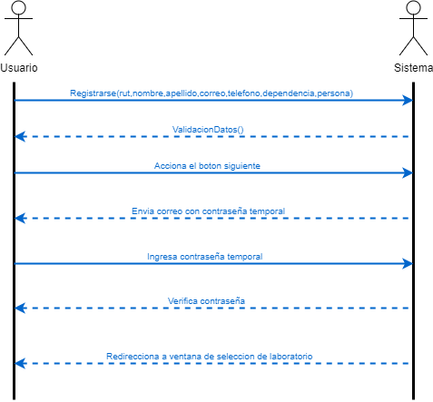
Actor: | Usuario
Proposito: | Que el usuario se registre ingresando todos los datos solicitados por el sistema
Precondición: | Ninguna
Resumen: | Se realiza ingreso de datos por cada usuario al sistema
Tipo: | Primario

 | Curso Normal de los Eventos |  | Cursos Alternativos
 | Acción del Actor | Respuesta del Sistema | Acción del Actor |  | Respuesta del Sistema
 | (1) Usuario ingresa a la pagina para registrarse | (2) El sistema despliega el formulario con todos los campos para ser completados | (3) Que el usuario complete mal uno de los campos solicitados |  | (3.1)El sistema indica que campo esta mal completado
 | (3) El usuario completa todos los campos que son solicitados | (4) El almacena los datos del usuario en una base de datos | (3) Que el usuario no complete uno de los campos |  | (3.2)El sistema indica que debe rellenar todos los campos
 | (6)El usuario ingresa la contraseña temporal | (5)Se envia una contraseña temporal al usuario, la cual es registrada en la base de datos | (6) El usuario ingresa mal la contraseña |  | (6.1) El sistema indica al usuario que ingrese la contraseña nuevamente
 |  | (7)El sistema redirecciona a seleccion de laboratorio |  |  |  | Contratos
 |  |  |  |  |  | Nombre
 |  |  |  |  |  | Responsabilidades
 |  |  |  |  |  | Pre Condiciones
 |  |  |  |  |  | Post Condiciones
 |  |  |  |  |  | Nombre
 |  |  |  |  |  | Responsabilidades
 |  |  |  |  |  | Pre Condiciones
 |  |  |  |  |  | Post Condiciones
 |  |  |  |  |  | Nombre
 |  |  |  |  |  | Responsabilidades
 |  |  |  |  |  | Pre Condiciones
 |  |  |  |  |  | Post Condiciones
 |  |  |  |  |  | Nombre
 |  |  |  |  |  | Responsabilidades
 |  |  |  |  |  | Pre Condiciones
 |  |  |  |  |  | Post Condiciones
 |  |  |  |  |  | Nombre
 |  |  |  |  |  | Responsabilidades
 |  |  |  |  |  | Pre Condiciones
 |  |  |  |  |  | Post Condiciones

Inicio Sesion
Inicio Sesion

Caso de Uso Extendido |  |  |  | Diagrama de Estados |  |  |  | Diagrama de Secuencias
Caso de uso: | Inicio Sesion |  |  | 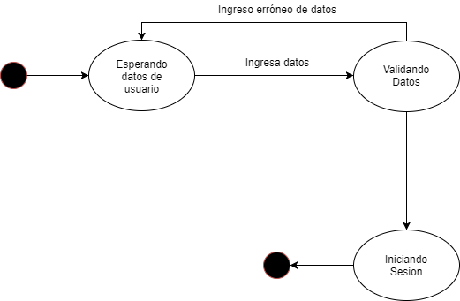 |  |  |  | 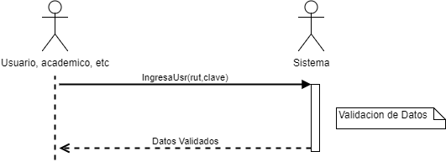
Actor: | Usuario, Academico, Director, Secretaria, Encargado
Proposito: | Que el usuario inicie su sesion, con su rut y su clave
Precondición: | Que el usuario este registrado
Resumen: | Se realiza el ingreso algun usuario para distintos tipos de tareas
Tipo: | Primario

 | Curso Normal de los Eventos |  | Cursos Alternativos
 | Acción del Usuario | Sistema | Acción del Actor |  | Respuesta del Sistema
 | (1) Este caso de uso comienza cuando alguna persona desea realizar alguna accion sobre el sistema, para lo cual tiene que iniciar sesion, por lo cual ingresa su rut y su clave | (2) El sistema valida que el rut y la contraseña | (2.1) Algunos de los datos pedidos (rut o clave) ha sido ingresado de manera incorrecta |  | (2.2) Se devuelve a (1) para que haga ingreso de estos nuevamente
 |  | (3) Se da inicio a la sesion correspondiente para cada tipo de usuario | (1) El usuario no esta registrado |  | (1.1) Se le envia un mensaje al usuario de que este no esta registrado, y se le sugiere que debe registrarse primero

 |  |  |  |  |  | Contratos
 |  |  |  |  |  | Nombre | IngresaUser(rut: integer, clave: String)
 |  |  |  |  |  | Responsabilidades | Captura los datos del usuario validando estos y viendo si el rut se encuentra registrado
 |  |  |  |  |  | Pre Condiciones | Que el usuario este registrado
 |  |  |  |  |  | Post-Condiciones | -

 |  |  |  |  |  | Diagrama de Colaboracion
 |  |  |  |  |  | 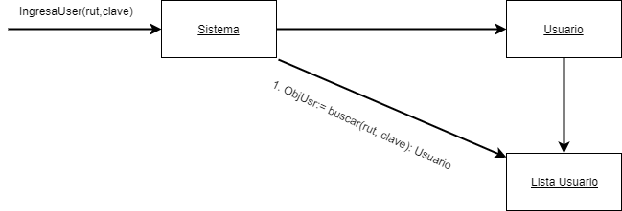

Registro de usuario
Registrar Usuario

Caso de Uso Extendido |  |  |  | Diagrama de Estados |  |  |  | Diagrama de Secuencias
Caso de uso: | Registrar Usuario |  |  | 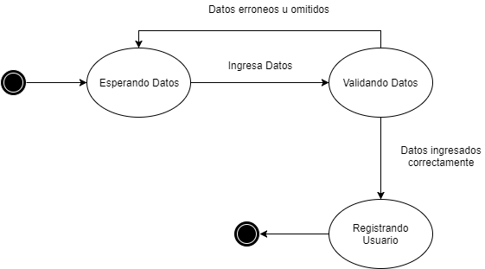 |  |  |  | 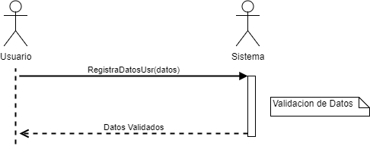
Actor: | Usuario
Proposito: | Que el usuario se registre completando el formulario, para luego seleccionar algún laboratorio y horario disponible
Precondición: | Ninguna
Resumen: | El usuario se registra en el sistema, ingresando todos los campos solicitados por el sistema
Tipo: | Primario

 | Curso Normal de los Eventos |  | Cursos Alternativos
 | Acción del Usuario | Sistema | Acción del Actor |  | Respuesta del Sistema
 | (1) Este caso de uso comienza cuando un usuario se acerca a la secretaria a pedir una hora a algun laboratorio | (2)Se le pide que rellene los datos necesarios | (4.1) El usuario completa de manera incorrecta alguno de los datos solicitados |  | (4.2) Vuelve a paso (3) para que el usuario ingrese sus datos nuevamente
 |  | (4)Se valida que rellene todos los datos de manera correcta
 |  | (5) El usuario queda registrado
 |  |  |  |  |  | Contratos
 |  |  |  |  |  | Nombre | RegistraDatosUsr(datos) |  | Datos*: Rut, nombres, apellidos, telefono, dependencia, Tipo de persona, contraseña
 |  |  |  |  |  | Responsabilidades | Capturar los datos del usuario y registrarlos previa validacion de ellos
 |  |  |  |  |  | Pre Condiciones | -
 |  |  |  |  |  | Post-Condiciones | Se crea una instancia usuario, la cual se rellenan sus atributos con los datos ingresados por el usuario, y luego se almacena esta instancia en lista de usuarios

 |  |  |  |  |  | Diagrama de Colaboracion

Gestion de Solicitud
Gestion de Solicitud

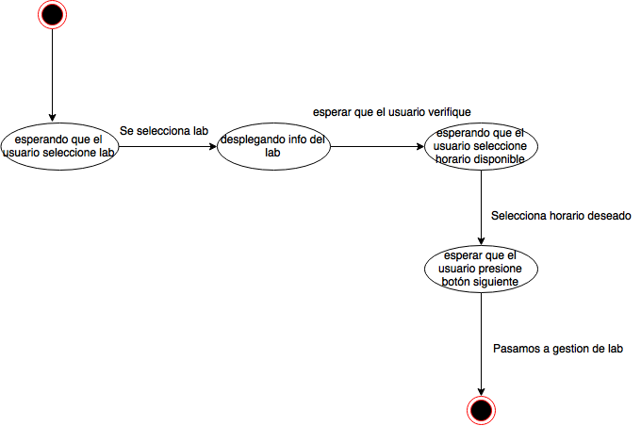
Caso de Uso Extendido |  |  |  | Diagrama de Estados |  |  |  | Diagrama de Secuencias
Caso de uso: | Gestion de solicitud |  |  |  |  |  |  | 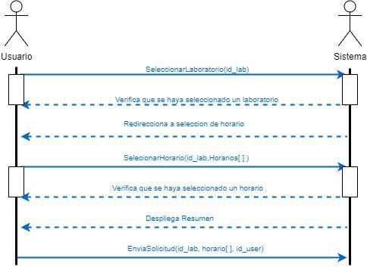
Actor: | usuario, secretario, academico, tecnico
Proposito: | El usuario crea una nueva solicitud, o modifica las solicitudes no aceptadas
Precondición: | Debe estar registrado
Resumen: | El usuario visualiza el lsitado de solicitudes, selecciona una y modifica la solicitud, o crea una nueva solicitud
Tipo: | Primario

 | Curso Normal de los Eventos |  | Cursos Alternativos
 | Acción del Actor | Respuesta del Sistema | Acción del Actor |  | Respuesta del Sistema
 | (1) Este caso de uso comienza cuando El usuario inicia una nueva solicitud | (2)El sistema muestra un listado de los laboratorios | (3.1)El usuario no selecciona un laboratorio |  | (4.1) El sistema le indica al usuario que debe seleccionar un laboratorio
 | (3) El usuario selecciona un laboratorio y presiona el boton siguiente | (4)El sistema muestra un listado de los horarios disponibles del laboratorio seleccionado
 | (5) El usuario selecciona un horario disponible y presiona el boton siguiente | (6) El sistema muestra un resumen de la solicitud | Acción del Actor |  | Respuesta del Sistema
 | (7)El usuario presiona el boton enviar solicitud | (8) El sistema ingresa la solicitud en la base de datos, informa a la secrtaria, al academico y al tecnico | (5.1)El usuario no selecciona un horario |  | (6.1)El sistema le indica al usuario que debe seleccionar un horario | Contratos
 |  |  |  |  |  | Nombre | seleccionarLaboratorio(id_lab: Integer)
 |  |  |  |  |  | Responsabilidades | Capturar el laboratorio a utilizar para enviar la solicitud
 |  |  |  |  |  | Pre Condiciones | Que el usuario este registrado, ademas de que el laboratorio no este bloqueado
 |  |  |  |  |  | Post Condiciones | bloquear periodo asociado a un usuario; asociar un laboratorio y una hora a un usuario
 |  |  |  |  |  | Nombre | SeleccionarHorario(id_lab:Integer, Horario[]: Tipo Horario)
 |  |  |  |  |  | Responsabilidades | Se selecciona horario del laboratorio previamente seleccionado, para asi reservarlo temporalmente, antes de mandar lal solicitud
 |  |  |  |  |  | Pre Condiciones | Que el horario seleccionado no este utilizado o reservado previamente
 |  |  |  |  |  | Post Condiciones | Se modifica el estado de la disponibilidad a seleccionado temporalmente y se guarda un puntero.
 |  |  |  |  |  | Nombre | EnviaSolicitud(id_lab: Integer, Horario[]: Tipo Horario, id_user: Integer)
 |  |  |  |  |  | Responsabilidades | Envia la solictud de manera final
 |  |  |  |  |  | Pre Condiciones | Que no exista una solicitud de ese laboratorio en el mismo horario
 |  |  |  |  |  | Post Condiciones | Crea una instancia solicitud con los parametros id_user, id_lab, id_disponibilidad y modifica el estado de disponibilidad a pendiente

 |  |  |  |  |  | Diagramas de Colaboracion

 |  |  |  |  |  | 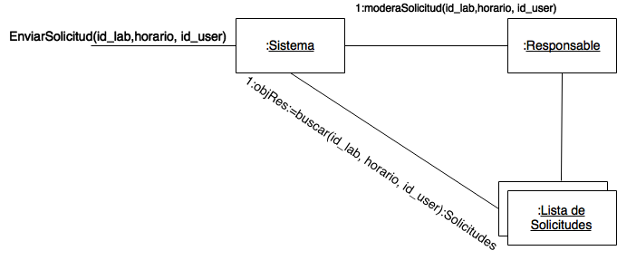

Gestion de Laboratorio
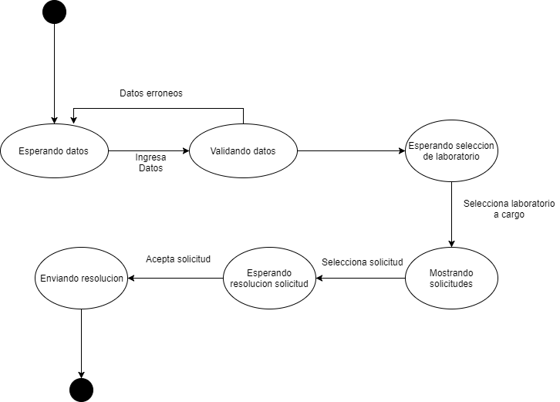
Caso de Uso Extendido |  |  |  | Diagrama de Estados |  |  |  | Diagrama de Secuencias
Caso de uso: | Gestión de Laboratorio |  |  |  |  |  |  | 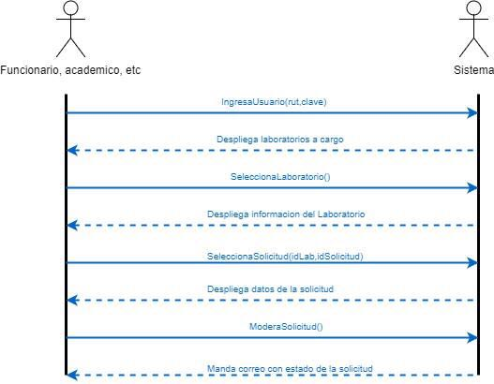
Actor: | Secretaria, Academico, Encargado de laboratorios
Proposito: | Que los encargados de cada laboratorio moderen las solicitudes, aceptando o rechazando, ademas de que la secretaria lleve cuenta de todo lo sucedido
Precondición: | La secretaria, academica, encargado, director debe haber iniciado sesión.
Resumen: | Se inicia sesion por parte de los encargados, para luego revisar las solicitudes pendientes y aceptar o rechazar en el caso que corresponda
Tipo: | Primario

 | Curso Normal de los Eventos |  | Cursos Alternativos
 | Acción del Actor | Respuesta del Sistema | Acción del Actor |  | Respuesta del Sistema
 | (1) Este caso de uso comienza cuando un responsable quiere saber si alguian ha pedido algun laboratorio que esta a su cargo | (2) Se le pide sus datos para saber que laboratorios tiene a cargo |  |  | (4.1) No hay solicitudes pendientes, por lo que se le dice al responsable que no tiene solicitudes
 | (3) El responsable escoge que laboratorios quiere ver | (4) Se le muestran las solicitudes que tiene pendientes del laboratorio escogido | (7.1) se rechaza una solicitud |  | (8.1)Se le pide al responsable que de sus motivos por lo cual rechaza la solicitud
 | (5) Escoge una solicitud para ver si la acepta o no | (6) Se muestran los datos de la solicitud (solicitante, fecha, horario) |  |  | (8.2) Se le notifica al solicitanteque su solicitud fue rechazada
 | (7) El academico acepta una solicitud | (8) Se le notifica al solicitante que su solicitud fue aceptada | (3.3) El academico bloquea el uso de un laboratorio |  | (4.3) Se cancelan las solicitudes pendientes, ademas de no permitir mas solicitudes | Contratos
 |  |  | (5.3) El academico desbloquea el uso del laboratorio |  | (6.3) El sistema desbloquea la opcion de enviar solicitud del uso del laboratorio | Nombre | InicioSesiónResponsable(rut: Integer, clave: String)
 |  |  |  |  |  | Responsabilidades | Capturar los datos del academico que quiera iniciar sesion, validando que la clave ingresada pertenezca al rut
 |  |  |  |  |  | Pre Condiciones | Que el academico se encuentre registrado
 |  |  |  |  |  | Post Condiciones | -
 |  |  |  |  |  | Nombre | SeleccionaLaboratorio()
 |  |  |  |  |  | Responsabilidades | Selecciona el laboratorio para asi mostrar la informacion correspondiente
 |  |  |  |  |  | Pre Condiciones | El academico tiene algun laboratorio a cargo
 |  |  |  |  |  | Post Condiciones | Se carga un puntero con la dirección de la instancia del laboratorio seleccionado
 |  |  |  |  |  | Nombre | SeleccionaSolicitud(idLab: Integer, idSolicitud: Integer)
 |  |  |  |  |  | Responsabilidades | Selecciona una solicitud pendiente, correspondiente al laboratorio a cargo, que tenga un estado pendiente
 |  |  |  |  |  | Pre Condiciones | Que exista una solicitud a moderar
 |  |  |  |  |  | Post Condiciones | Se carga un puntero con la direccion de la instancia del horario seleccionado
 |  |  |  |  |  | Nombre | ModeraSolicitud(Respuesta:String)
 |  |  |  |  |  | Responsabilidades | Aqui el academico acepta o rechaza la solicitud, dependiendo de sus motivos para hacerlo
 |  |  |  |  |  | Pre Condiciones | Haber seleccionado una solicitud para obtener un puntero de esta
 |  |  |  |  |  | Post Condiciones | La instancia del puntero asociado a la solicitud, se le modifica el atributo estado asignandole el parametro Respuesta

 |  |  |  |  |  | Diagramas de Colaboracion

Visualizar Estadísticas
Visualizar Estadísticas

Caso de Uso Extendido |  |  |  | Diagrama de Estados |  |  |  | Diagrama de Secuencias
Caso de uso: | Visualizar Estadísticas |  |  | 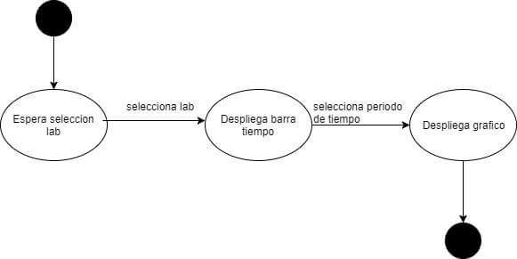 |  |  |  | 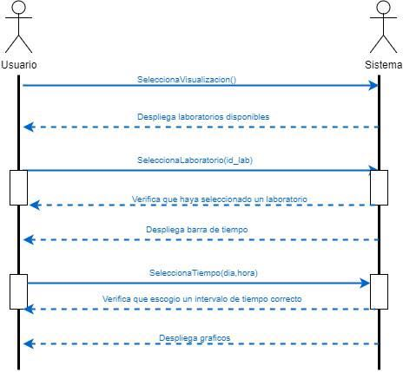
Actor: | Academico, Director
Proposito: | El academico o director visualiza graficos del uso de los laboratorios, por fecha, dias, periodo.
Precondición: | El academico o director tiene que haber iniciado sesión
Resumen: | Se visualiza una estadística con el uso de los laboratorios, donde el academico o director puede seleccionar el periodo de tiempo que quiere visualizar los datos de cada laboratorio
Tipo: | Primario

 | Curso Normal de los Eventos |  | Cursos Alternativos
 | Acción del Actor | Respuesta del Sistema | Acción del Actor |  | Respuesta del Sistema
 | (1)Este caso de uso comienza cuando el responsable una vez seleccionado el laboratorio, desea visualizar sus estadisticas | (2) El sistema muestra una grafica general del uso completo de los laboratorios con una barra donde el academico o director, puede seleccionar un laboratorio y/o periodo de tiempo | (2)El acedemico,director selecciona un periodo de tiempo |  | (3)El sistema muestra la informacion de el o los laboratorios en el periodo de tiempo seleccionado
 |  | (3)El sistema muestra la información de el uso a laboratorio | (2)El acedemico,director selecciona un bloque de un dia en un determinado laboratorio |  | (3)El sistema muestra la informacion de la cantidad de veces que fue utilizado ese laboratorio en ese bloque

 |  |  |  |  |  | Contratos
 |  |  |  |  |  | Nombre | SeleccionaVisualizacion()
 |  |  |  |  |  | Responsabilidades | Mostrar una grafica general acerca del uso de los laboratorios
 |  |  |  |  |  | Pre Condiciones | Que haya ingresado un academico o director
 |  |  |  |  |  | Post Condiciones | -
 |  |  |  |  |  | Nombre | SeleccionaLaboratorio(id_lab: Integer)
 |  |  |  |  |  | Responsabilidades | Mostrar solo los graficos correspondientes al laboratorio seleccionado
 |  |  |  |  |  | Pre Condiciones | Que el laboratorio seleccionado tenga datos que mostrar (Haya sido usado)
 |  |  |  |  |  | Post Condiciones | -
 |  |  |  |  |  | Nombre | SeleccionarTiempo(dia: Date, Hora: Time)
 |  |  |  |  |  | Responsabilidades | Mostra solo los graficos corresponidentes a los dias y las horas seleccionada
 |  |  |  |  |  | Pre Condiciones | Que el dia y la hora sean validos, es decir entre lunes a viernes, de 8 a 19 hrs
 |  |  |  |  |  | Post Condiciones | -

 |  |  |  |  |  | Diagramas de Colaboración

Modelo Conceptual
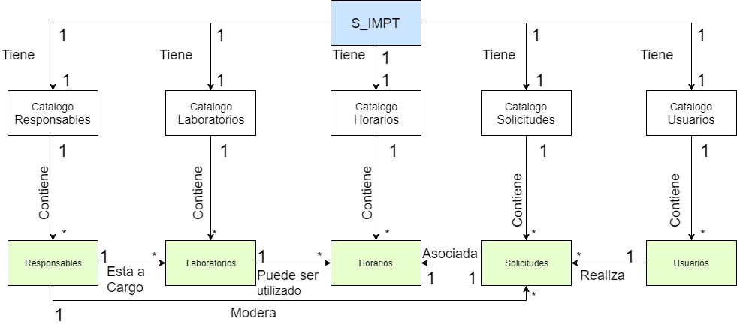

Diagrama de base de datos
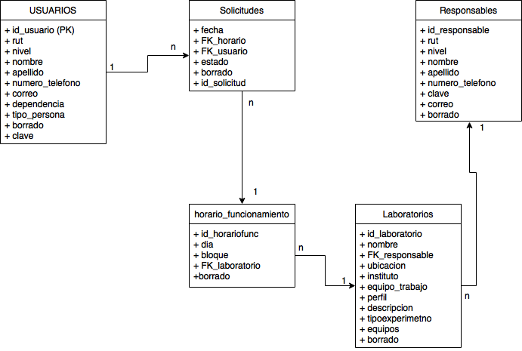

Diagrama de Clase
